Терморегулятори Heat_Plus
Терморегулятори. Допустимий струм - 16 А, Потужність - 3,2 кВт, Робоча напруга 220 В |  | Принцип работи | Додаткові функції | Розміри | Діапазон регулювання температури | РРЦ, ГРН | Ціна роздрібна, USD, курс:

Терморегулятори HEAT PLUS |  |  |  |  |  |  | 44
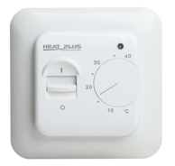 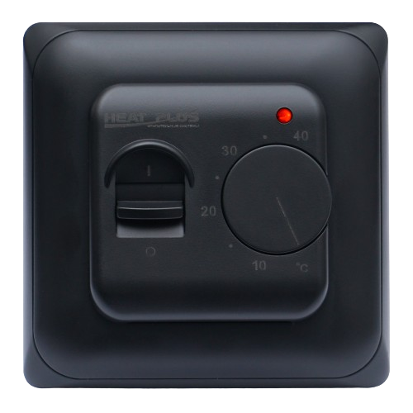 | M5.16, Білий. Чорний | Механічне регулювання | Управління шляхом повороту колеса регулятора | 86х86х23 мм | Виносний: від 5 до 40 С (завод) / від 5-40 С (ручна), Вбудований: відсутній | 503 | 11.43
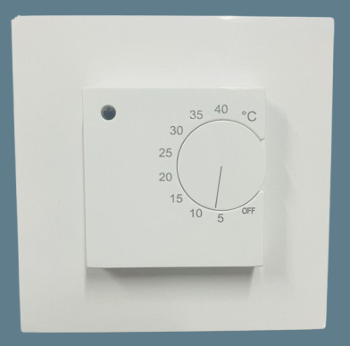 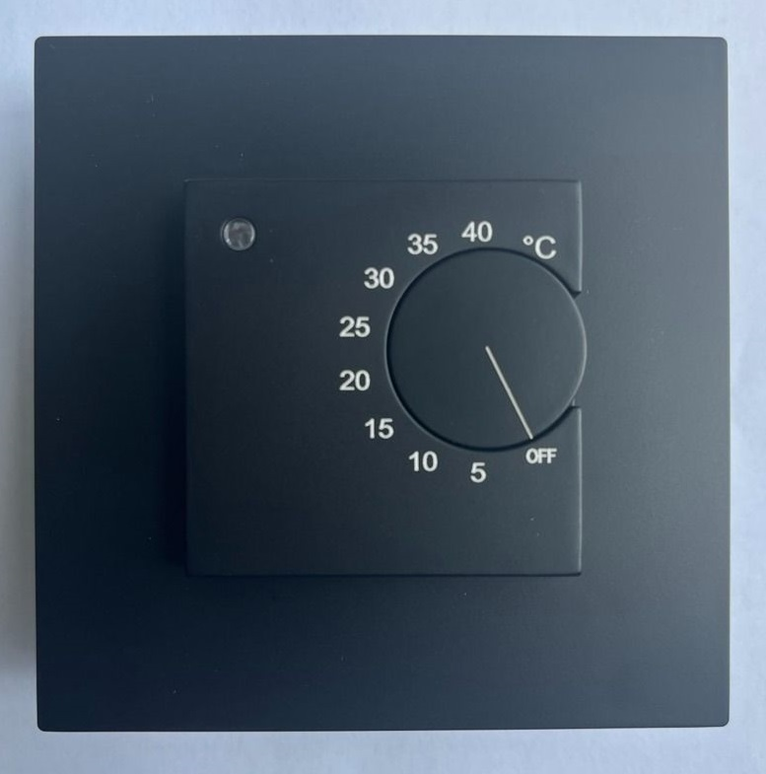 | М78.716 білий/чорний | Механічне регулювання | Увімкнення / вимкнення за допомогою оберта поворотної клавіші, регулювання температури відбувається також за допомогою оберта поворотної клавіші. Додаткові адаптори до комплекту не входять і продаються окремо. | 86х86х23 мм | Вимірювання температури відбувається за рахунок зовнішнього датчику (довжина шнура 2,8 м). Діапазонтрегулювання від 5 до 40 С (завод)/від 5-40 С ручна. Вбудований: відсутній | 570 | 12.96
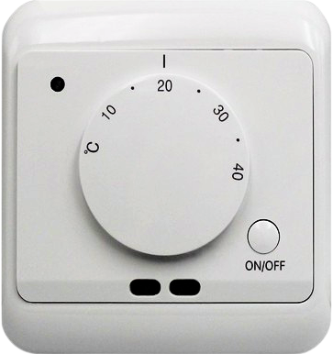 | M15.16, Білий | Механічне регулювання | Управління шляхом повороту колеса регулятора. Два датчика температури: датчик повітря+датчик підлоги | 86х86х20 мм | Виносний: від 5 до 40 С (завод) / від 5-40 С (ручна), Вбудований: від 5 до 40 С. 3-и режима вимірювання: тільки датчик повітря, датчик підлоги та датчик повітря, тільки датчик підлоги. | 704 | 16
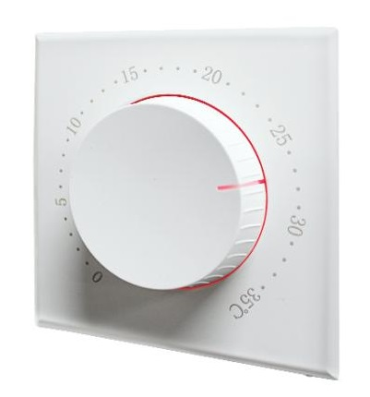 | M17.16, Білий | Механічне регулювання | Управління шляхом повороту колеса регулятора. Тонка зовнішня панель, видима товщина на стені 12,4 мм. Двухцветная светодиодная подсветка. | 86х86х12,4 мм | Виносний: від 5 до 35 С (завод) / від 5-35 С (ручна), Вбудований: відсутній | 961 | 21.8
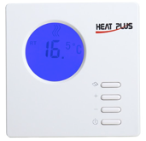 | ВНТ-100, білий | Цифровий, з таймером | Таймер вкл./викл.(до 16 часов) | 86х86х13,3 мм | Виносний: від 10 до 40 С (завод)/ від 10-90 С (ручна), Вбудований: від 10 до 40 С | 1328 | 30.18
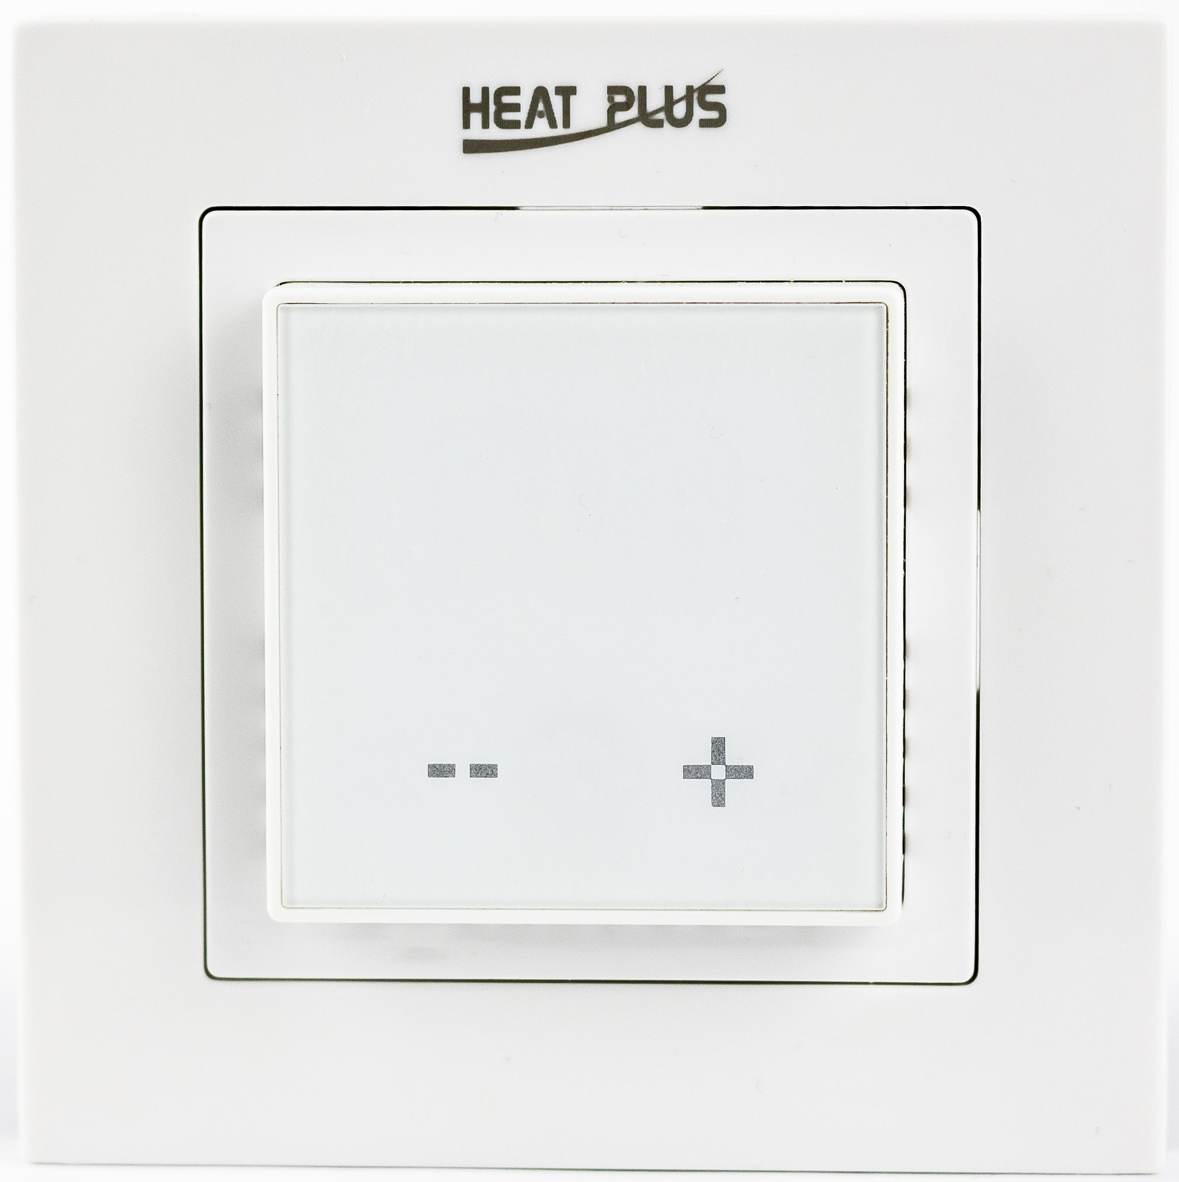 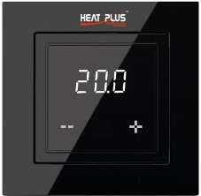 | М1.16, білий/чорний | Цифровий, сумісний із серіями Schneider Unica, Legrand Valena та рамками з внутрішнім розміром 56*56 мм, такими як Schneider Exxact | Регулювання температури тільки по зовнішньому датчику - стара версія! Нова версія регулятора має вбудований датчик повітря та зовнішній датчик підлоги. | 84х84х15мм | Діапазон налаштування: 5-40 °С, захист від випадкової зміни налаштувань | 1328 | 30.18
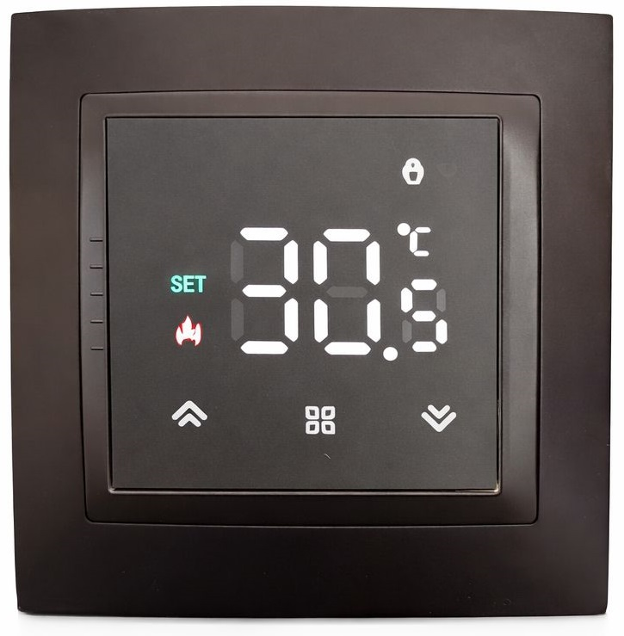 | М79.716 чорний матовий | Цифровий, сумісний із серіями Schneider Unica, Аsfora, Legrand Valena | Вимір температури відбувається в 3-ох режимах: по внутрішньому датчику терморегулятора, по зовнішньому та по обох датчиках одночасно. | 84х84х15мм | Діапазон налаштування: 5-60 °С, захист від випадкової зміни налаштувань | 1440 | 32.73
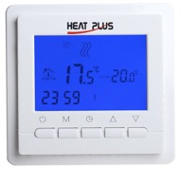 | ВНТ-306, білий | Цифровий, програмований | 1.Програми: 5робочих+2 вихідних(завод) або 6+1 за власним налаштуванням); 2. Захист від дітей | 86х86х13,3 мм | Виносний: от 5 до 35 С (завод)/ від 5-99 С (ручна), Вбудований: від 5 до 99 С | 1419 | 32.26
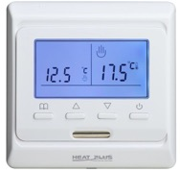 | M6.716 W - білий | Цифровий, програмований | 1.Програми: 5робочих+2 вихідних(завод) або 6+1 за власним налаштуванням); 2. Захист від дітей. 3.Передбачена функція реверсу | 86х86х13,3 мм | Виносний: от 5 до 50 С (завод)/ от 5-95 С (ручна), Вбудований:від 5 до 90 С | 1239 | 28.16
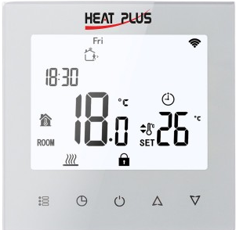 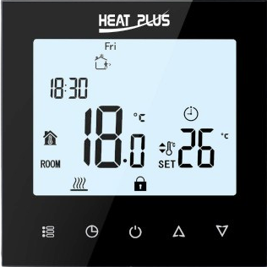 | M8.716W/B - Білий, чорний | Цифровий, програмований | 1.Програми: 5робочих+2 вихідних(завод) або 6+1 за власним налаштуванням); 2. Захист від дітей. 3.Передбачена функція реверсу | 86х86х13,3 мм | Виносний: від 5-95 С (ручна), Вбудований:від 5 до 95 С. Функція OWD - відкрите вікно. | 1485 | 33.75
 | Термостат M8.16UNV сенсорний, універсальний 16А, білий | Цифровий, програмований | Терморегулятор ідеально підходить для керування газовим котлом та клапаном водяної теплої підлоги одночасно. | 86х86х13,3 мм |  | 1848 | 42
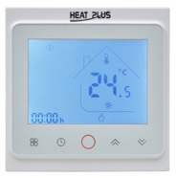 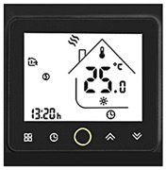 | BHT-002W/В, білий/чорний | Цифровий, програмований, сенсорний | 1.Програми: 5робочих+2 вихідних(завод) або 6+1 за власним налаштуванням); 2. Захист від дітей. | 86х86х13,3 мм | Виносний: от 5 до 35 С (завод)/ от 5-45 С (ручна), Вбудований:от 5 до 45 С | 1682 | 38.22
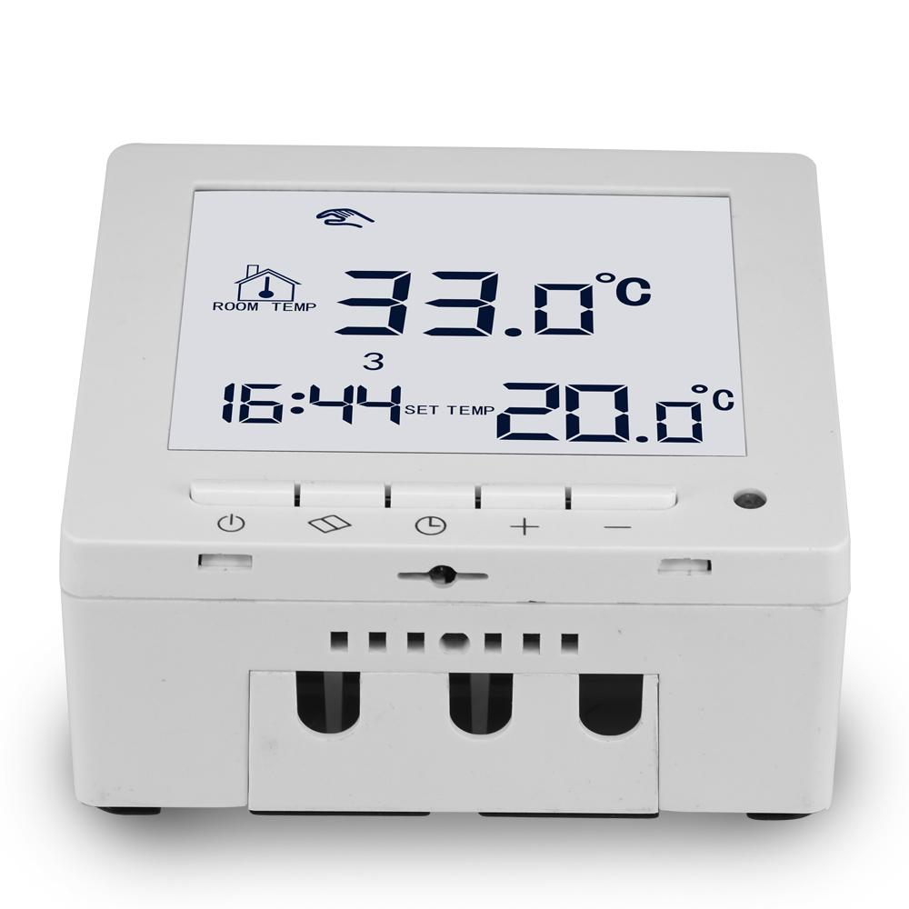 | ВНТ 307 W 20A накладний білий | Цифровий, програмований, сенсорний | 1.Програми: 5робочих+2 вихідних(завод) або 6+1 за власним налаштуванням); 2. Захист від дітей. 3.Передбачена функція реверсу | 86х86х13,3 мм | Виносний: от 5 до 50 С (завод)/ от 5-95 С (ручна), Вбудований:от 5 до 90 С | 2237 | 50.85
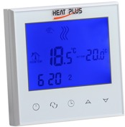 | ВНТ-321W- білий | Цифровий, програмований, сенсорний | 1.Програми: 5робочих+2 вихідних(завод) або 6+1 за власним налаштуванням); 2. Захист від дітей. | 86х86х13,3 мм | від 5 до 35 С (завод)/ від 5-99 С (ручна) | 1672 | 38
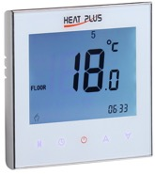 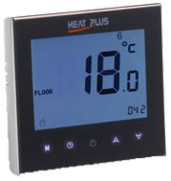 | iTeo4 B- чорний/ W -білий | Цифровий, програмований, сенсорний | 1.Програми: 5робочих+2 вихідних(завод) або 6+1 за власним налаштуванням); 2. Захист від дітей. | 86х86х13,3 мм | від 5 до 45 С (завод/ручна) | 1584 | 36
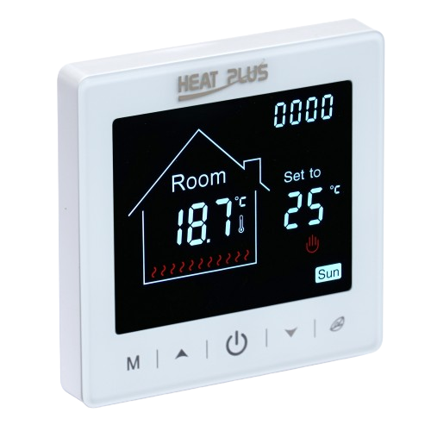 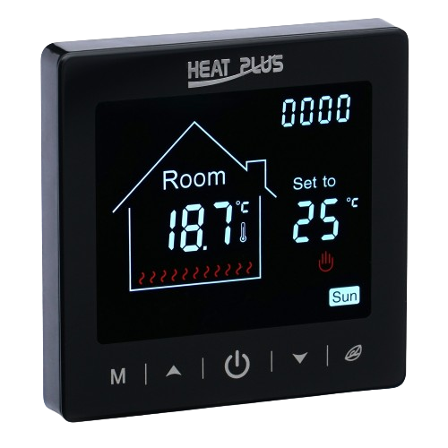 | M2-1.716 сенсорний, 16A, W - білий; B - чорний; S - срібний | Цифровий, програмований, сенсорний | 1.Програми: 5робочих+2 вихідних(завод) або 6+1 за власним налаштуванням); 2. Захист від дітей. | 86х86х13,3 мм | від 5 до 35 С (завод)/ від 5-95 С (ручна) | 1848 | 42
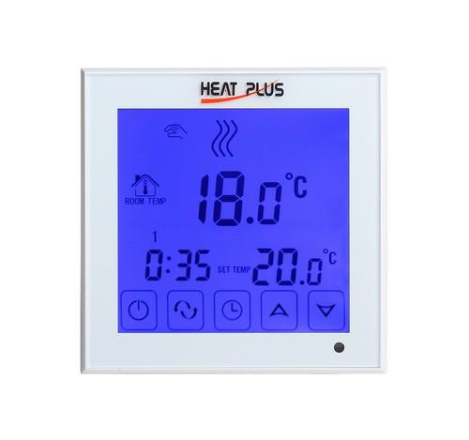 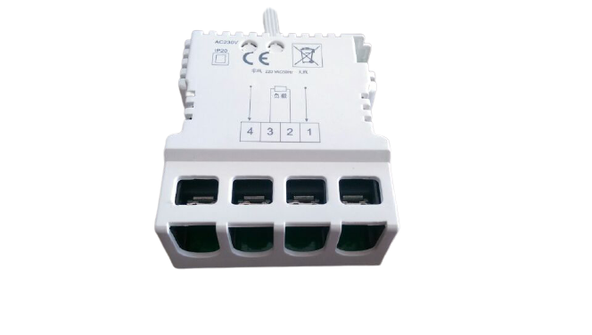 | ВНТ-324 W 30А - білий | Цифровий, програмований, сенсорний з потужним реле в окремому корпусі | 1.Програми: 5робочих+2 вихідних(завод) або 6+1 за власним налаштуванням); 2. Захист від дітей. 3.Можливо встановити як в зовнішню так і внутрішню монтажну коробку, 4.Імакс = 30А | 86х86х13,3 мм | від 5 до 35 С (завод)/ від 5-99 С (ручна) | 2778 | 63.14
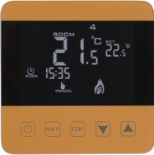 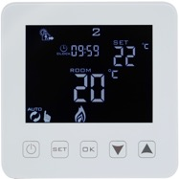 | ВНТ-320 W- білий/ G- золото | Цифровий, програмований, сенсорний | 1.Програми: 5робочих+2 вихідних(завод) або 6+1 за власним налаштуванням); 2. Захист від дітей. | 86х86х13,3 мм | від 5 до 35 С (завод)/ від 5-99 С (ручна) | 1936 | 44
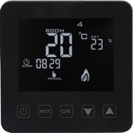 | ВНТ-320 B- чорний | Цифровий, програмований, сенсорний | 1.Програми: 5робочих+2 вихідних(завод) або 6+1 за власним налаштуванням); 2. Захист від дітей. | 86х86х13,3 мм | від 5 до 35 С (завод)/ від 5-99 С (ручна) | 2156 | 49
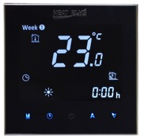 | ВНТ-2000 В - чорний | Цифровий, програмований, сенсорний | 1.Програми: 5робочих+2 вихідних(завод) або 6+1 за власним налаштуванням); 2. Захист від дітей. | 86х86х13,3 мм | від 5 до 45 С (завод/ручна) | 2469 | 56.12
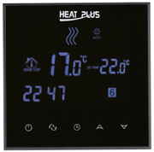 | ВНТ-800 В, чорний | Цифровий, програмований, сенсорний | 1.Програми: 5робочих+2 вихідних(завод) або 6+1 за власним налаштуванням); 2. Захист від дітей. | 86х86х13,3 мм | від 5 до 35 С (завод)/ от 5-99 С (ручна) | 2515 | 57.17
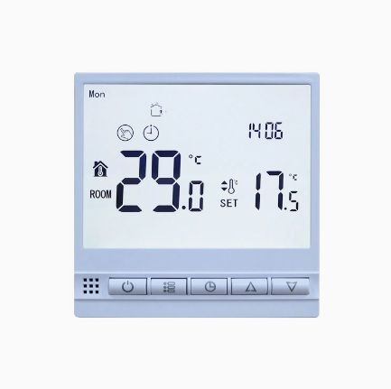 | Термостат M.70 W сенсорний, WIFI,16А, білий | Цифровий, програмуємий, кнопковий, з WI-FI | 1. Програматор (5 робочих+2вихідних (завод) або 6+1 ручний вибір); 2. Блокування панелі керування; 3. Програма віддаленого керування "Smart Life"; 4. Функція виявлення відкритого вікна OWD | 86х86х15 мм | від 5 до 35 С (завод)/ от 5-95 С (ручна) | 1980 | 45
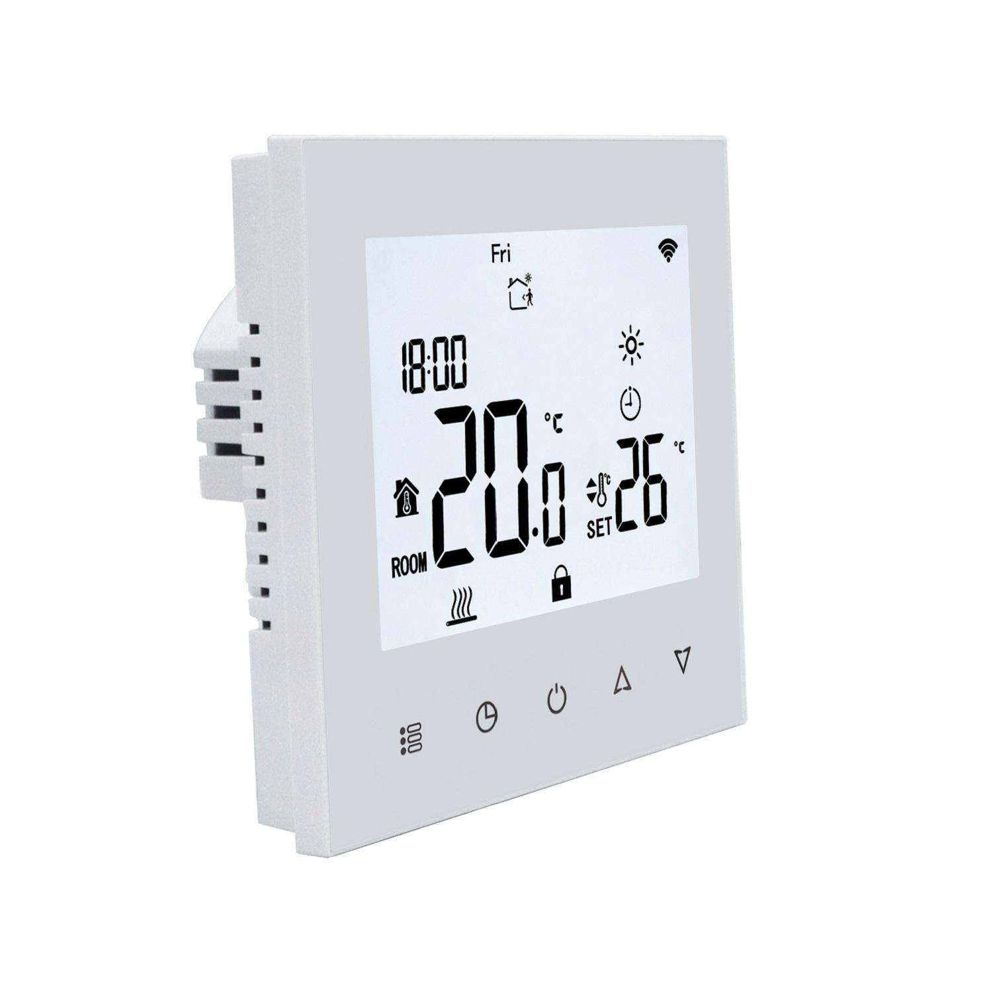 | M8.716 WDZ - Білий, двозонний, з WI-FI | Цифровий, програмований, сенсорний, двозонний | Колір дісплея - білий. Вимір температури тільки по виносних датчиках | 86х86х15 мм | 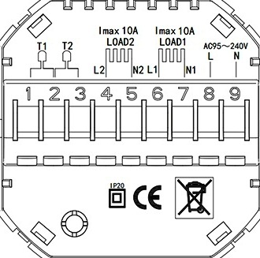 | 2640 | 60
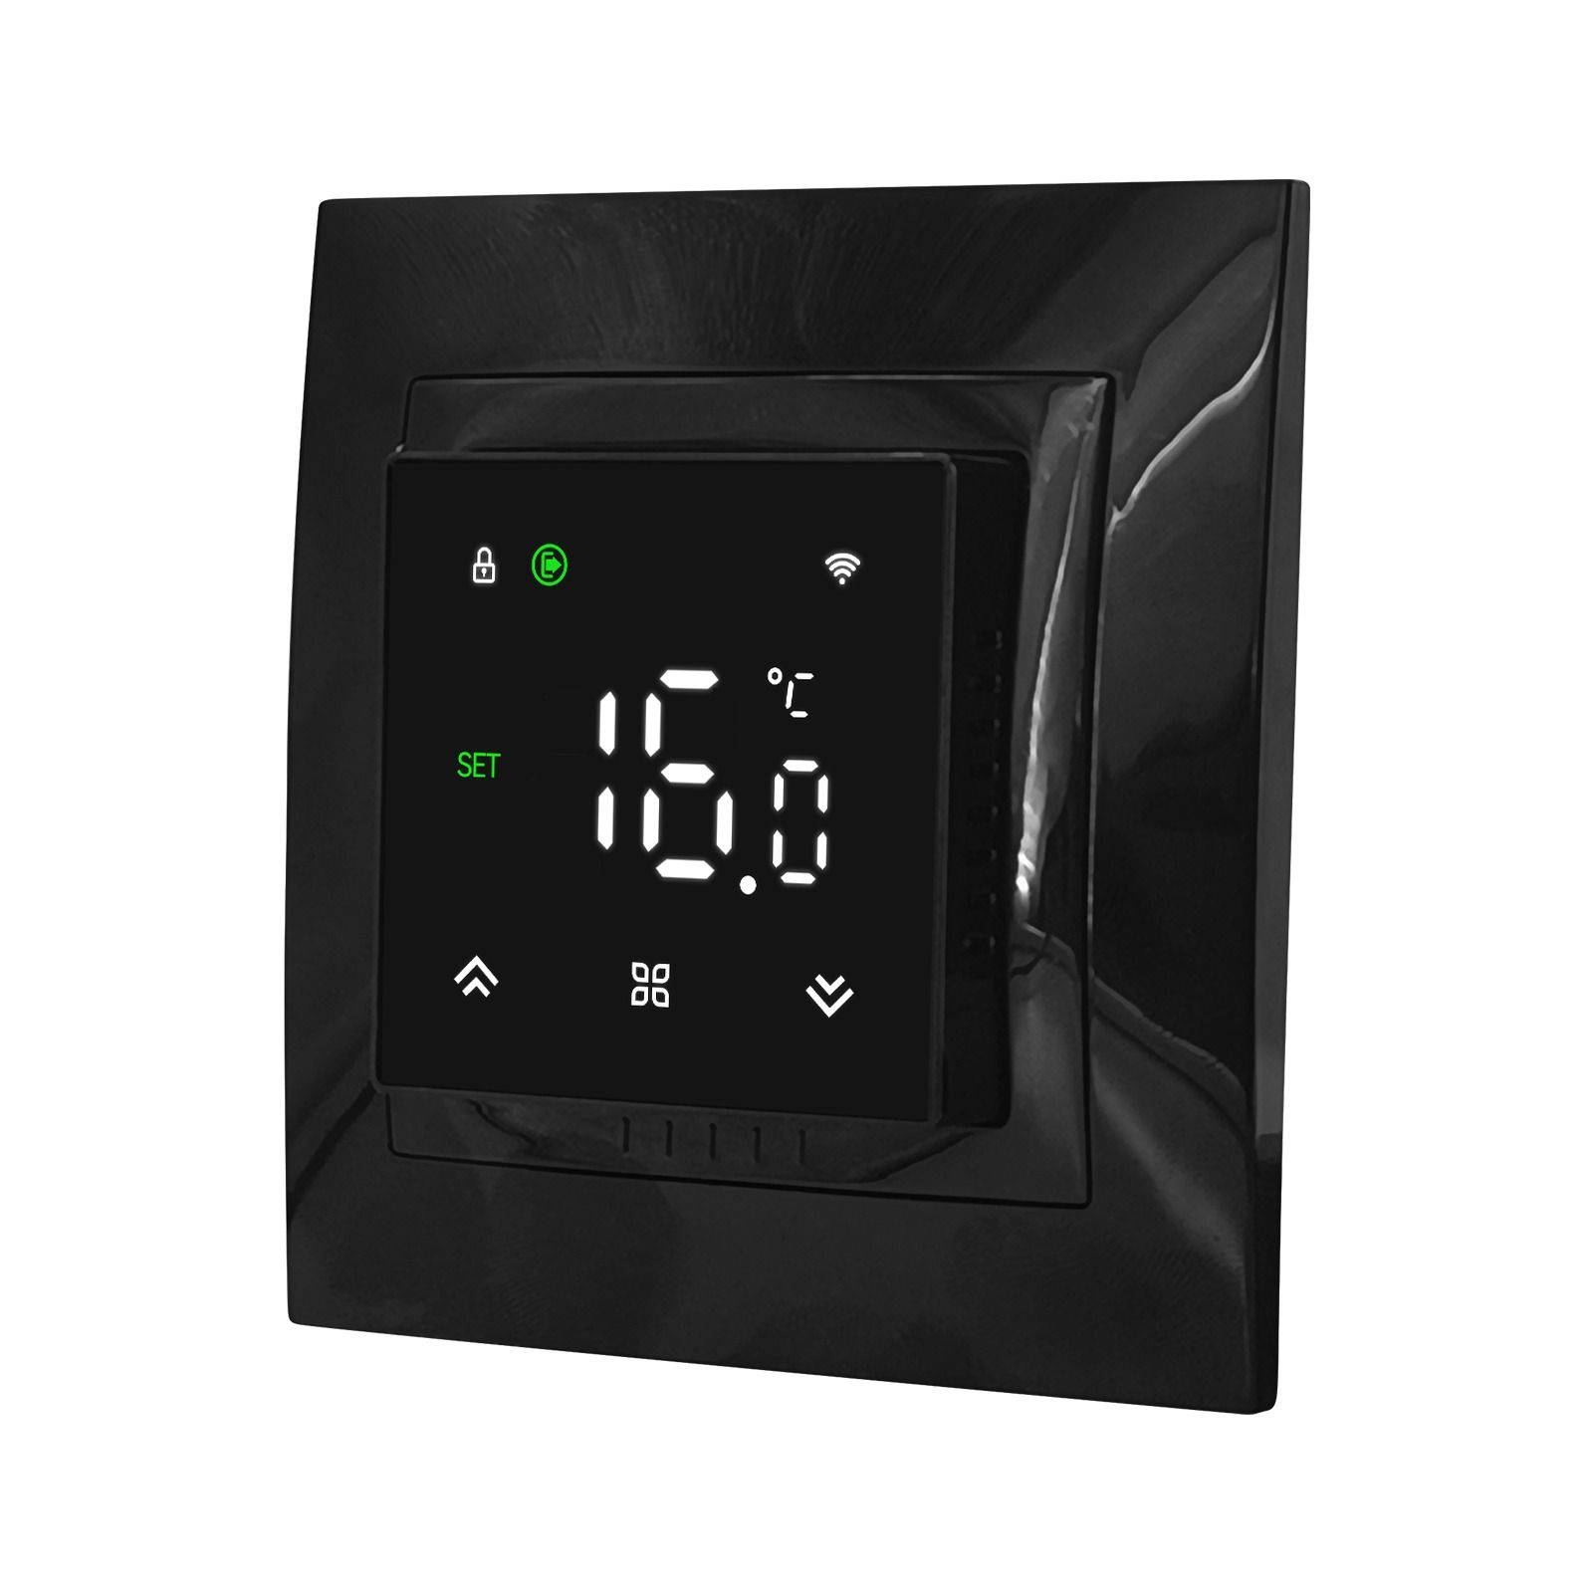 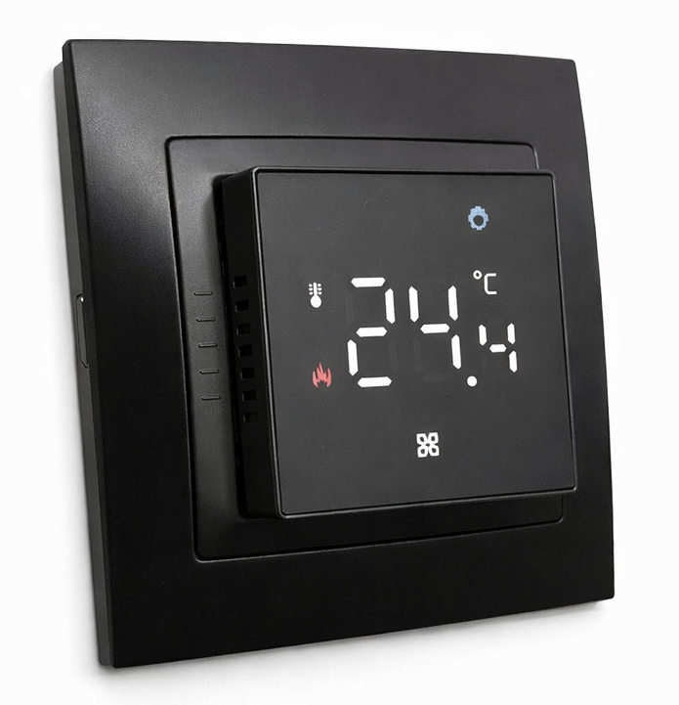 | M79.716B WiFI сенсорний, чорний матовий | Цифровий, сумісний із серіями Schneider Unica, Аsfora, Legrand Valena | Вимір температури відбувається в 3-ох режимах: по внутрішньому датчику терморегулятора, по зовнішньому та по обох датчиках одночасно. | 84х84х15 мм | Діапазон налаштування: 5-60 °С, захист від випадкової зміни налаштувань | 2062 | 46.87
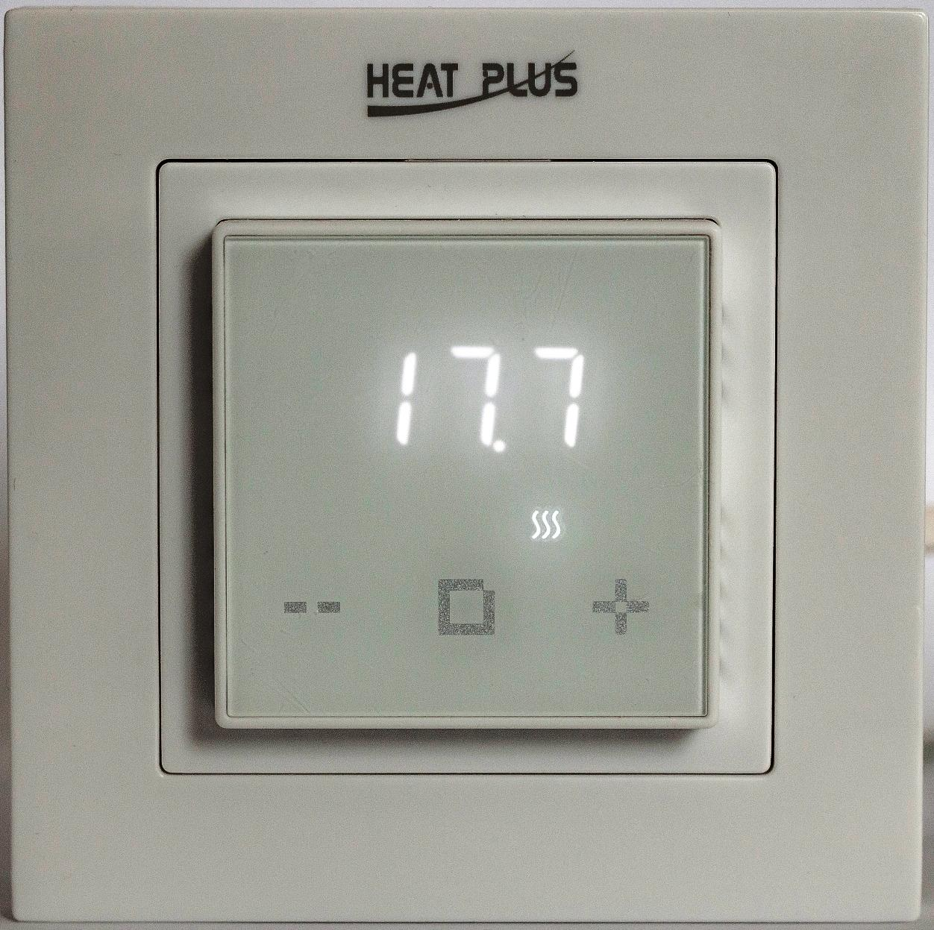 | М1.16 (W-білий / B-чорний), WI-FI | Цифровий, сумісний із серіями Schneider Unica, Legrand Valena та рамками з внутрішнім розміром 56*56 мм, такими як Schneider Exxact | Регулювання температури тільки по зовнішньому датчику - стара версія! Нова версія регулятора має вбудований датчик повітря та зовнішній датчик підлоги.Програма віддаленого керування "Smart Life" | 84х84х15 мм | Діапазон налаштування: 5-40 °С, захист від випадкової зміни налаштувань | 2358 | 53.6
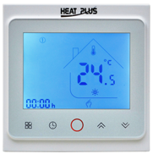 | BHT-002W - GBLW сенсорний, 16А, для керування газовим котлом, WI-FI | Цифровий, програмуємий, сенсорний, з WI-FI | 1.Програматор (5 рабочих+2 вихідних(завод) або 6+1 ручний вибір); 2. Блокування панелі керування; 3.Програма віддаленого керування "Smart Life" | 86х86х13,3 мм |  | 2156 | 49
 | M8.716W/B - Білий, чорний, WI-FI | Цифровий, програмуємий, сенсорний, з WI-FI | 1.Програматор (5 рабочих+2 вихідних(завод) або 6+1 ручний вибір); 2. Блокування панелі керування; 3.Програма віддаленого керування "Smart Life" | 86х86х13,3 мм | Виносний: від 5-95 С (ручна), Вбудований:від 5 до 95 С. Функція OWD - відкрите вікно. | 2145 | 48.75
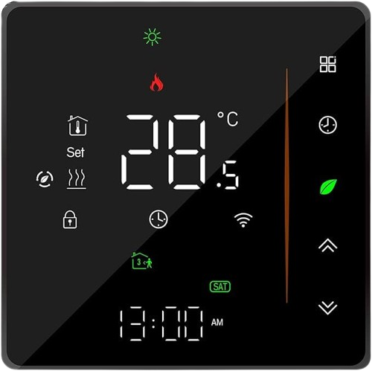 | BHT-300W/В сенсорний, білий корпус/білий екран, чорний корпус/чорний екран, WI-FI | Цифровий, програмуємий, сенсорний, з WI-FI | 1.Програматор (5 рабочих+2 вихідних(завод) або 6+1 ручний вибір); 2. Блокування панелі керування; 3.Програма віддаленого керування "Smart Life" | 86х86х13,3 мм | Виносний: від 5-45 С, Вбудований:від 5 до 45 С. Регулювання яскравості підсвітки. Економічний режим. | 2420 | 55
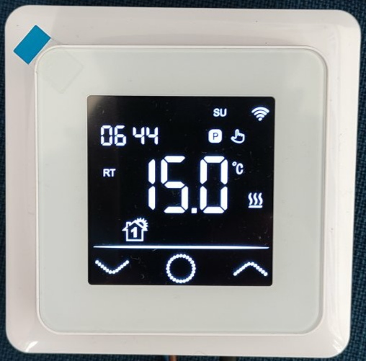 | Термостат M95.716W WiFi сенсорний, 16А, білий | Цифровий, програмуємий, сенсорний, з WI-FI | Цей терморегулятор можна поєднати з багатьма рамками електрофурнітури інших виробників. Є чотири режими автоматичних налаштувань. Усі налаштування терморегулятора доступні з кабінету дистанційного керування на телефоні. Є 10 варіантів підбору зовнішніх датчиків за опором (3–47 кОм). У вимкненому стані на екрані може відображатися температура у приміщенні. |  | Виносний: від 5-60 С, Вбудований:від 5 до 60 С. Економічний режим. | 2464 | 56
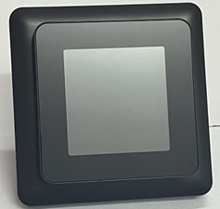 | Термостат M95.716B WiFI сенсорний, 16А, чорний матовий | Цифровий, програмуємий, сенсорний, з WI-FI | Цей терморегулятор можна поєднати з багатьма рамками електрофурнітури інших виробників. Є чотири режими автоматичних налаштувань. Усі налаштування терморегулятора доступні з кабінету дистанційного керування на телефоні. Є 10 варіантів підбору зовнішніх датчиків за опором (3–47 кОм). У вимкненому стані на екрані може відображатися температура у приміщенні. |  | Виносний: від 5-60 С, Вбудований:від 5 до 60 С. Економічний режим. | 2464 | 56
 | Термостат M95.716S WiFI дзеркальний , сенсорний, 16А, чорний матовий | Цифровий, програмуємий, сенсорний, з WI-FI | Цей терморегулятор можна поєднати з багатьма рамками електрофурнітури інших виробників. Є чотири режими автоматичних налаштувань. Усі налаштування терморегулятора доступні з кабінету дистанційного керування на телефоні. Є 10 варіантів підбору зовнішніх датчиків за опором (3–47 кОм). У вимкненому стані на екрані може відображатися температура у приміщенні. |  | Виносний: від 5-60 С, Вбудований:від 5 до 60 С. Економічний режим. | 2555 | 58.07
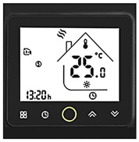  | BHT-002W сенсорний, білий/чорний, WI-FI | Цифровий, програмуємий, сенсорний, з WI-FI | 1.Програматор (5 рабочих+2 вихідних(завод) або 6+1 ручний вибір); 2. Блокування панелі керування; 3.Програма віддаленого керування "Smart Life" | 86х86х13,3 мм | Зовнішній: від 5 до 35 С (завод)/ від 5-45 С (ручний), Вмонтований:від 5 до 45 С | 2469 | 56.12
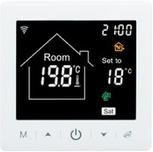 | M2-1.716 W сенсорний, 16A, з WI-FI | Цифровий, програмуємий, сенсорний, з WI-FI | 1.Програматор (5 рабочих+2 вихідних(завод) або 6+1 ручний вибір); 2. Блокування панелі керування; 3.Програма віддаленого керування "Smart Life" | 86х86х13,3 мм | 5-95С; По вбудованому датчику 5-60С; За заводськими налаштуваннями до 35С ℃ | 2932 | 66.64
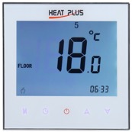 | iTeo4W, білий,чорний керування по WI-FI | Цифровий, програмуємий, сенсорний, з WI-FI | 1.Програматор (5 рабочих+2 вихідних(завод) або 6+1 ручний вибір); 2. Блокування панелі керування; 3.Програма віддаленого керування "Smart Life" | 86х86х13,3 мм | от 5 до 35 С (завод/ ручная) | 2552 | 58
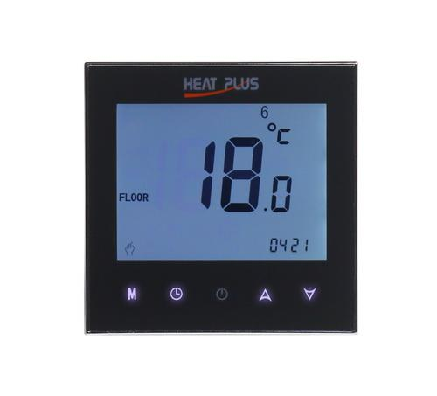 | iTeo4W, білий,чорний керування по WI-FI | Цифровий, програмуємий, сенсорний, з WI-FI | 1.Програматор (5 рабочих+2 вихідних(завод) або 6+1 ручний вибір); 2. Блокування панелі керування; 3.Програма віддаленого керування "Smart Life" | 86х86х13,3 мм | от 5 до 35 С (завод/ ручная) | 2552 | 58
 | ВНТ-2000 В - чорний, WI FI | Цифровий, програмуємий, сенсорний, з WI-FI | 1.Програматор (5 рабочих+2 вихідних(завод) або 6+1 ручний вибір); 2. Блокування панелі керування; 3.Програма віддаленого керування "Smart Life" | 86х86х13,3 мм | от 5 до 35 С (завод/ ручная) | 3318 | 75.42
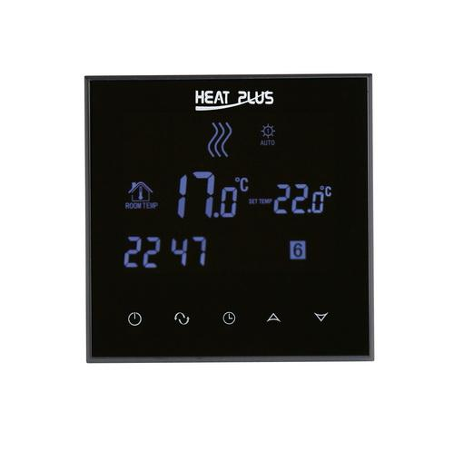 | ВНТ- 800 В - чорний, з WI FI | Цифровий, програмуємий, сенсорний, з WI-FI | 1.Програматор (5 рабочих+2 вихідних(завод) або 6+1 ручний вибір); 2. Блокування панелі керування; 3.Програма віддаленого керування "Smart Life" | 86х86х13,3 мм | от 5 до 35 С (завод/ ручная) | 3366 | 76.5
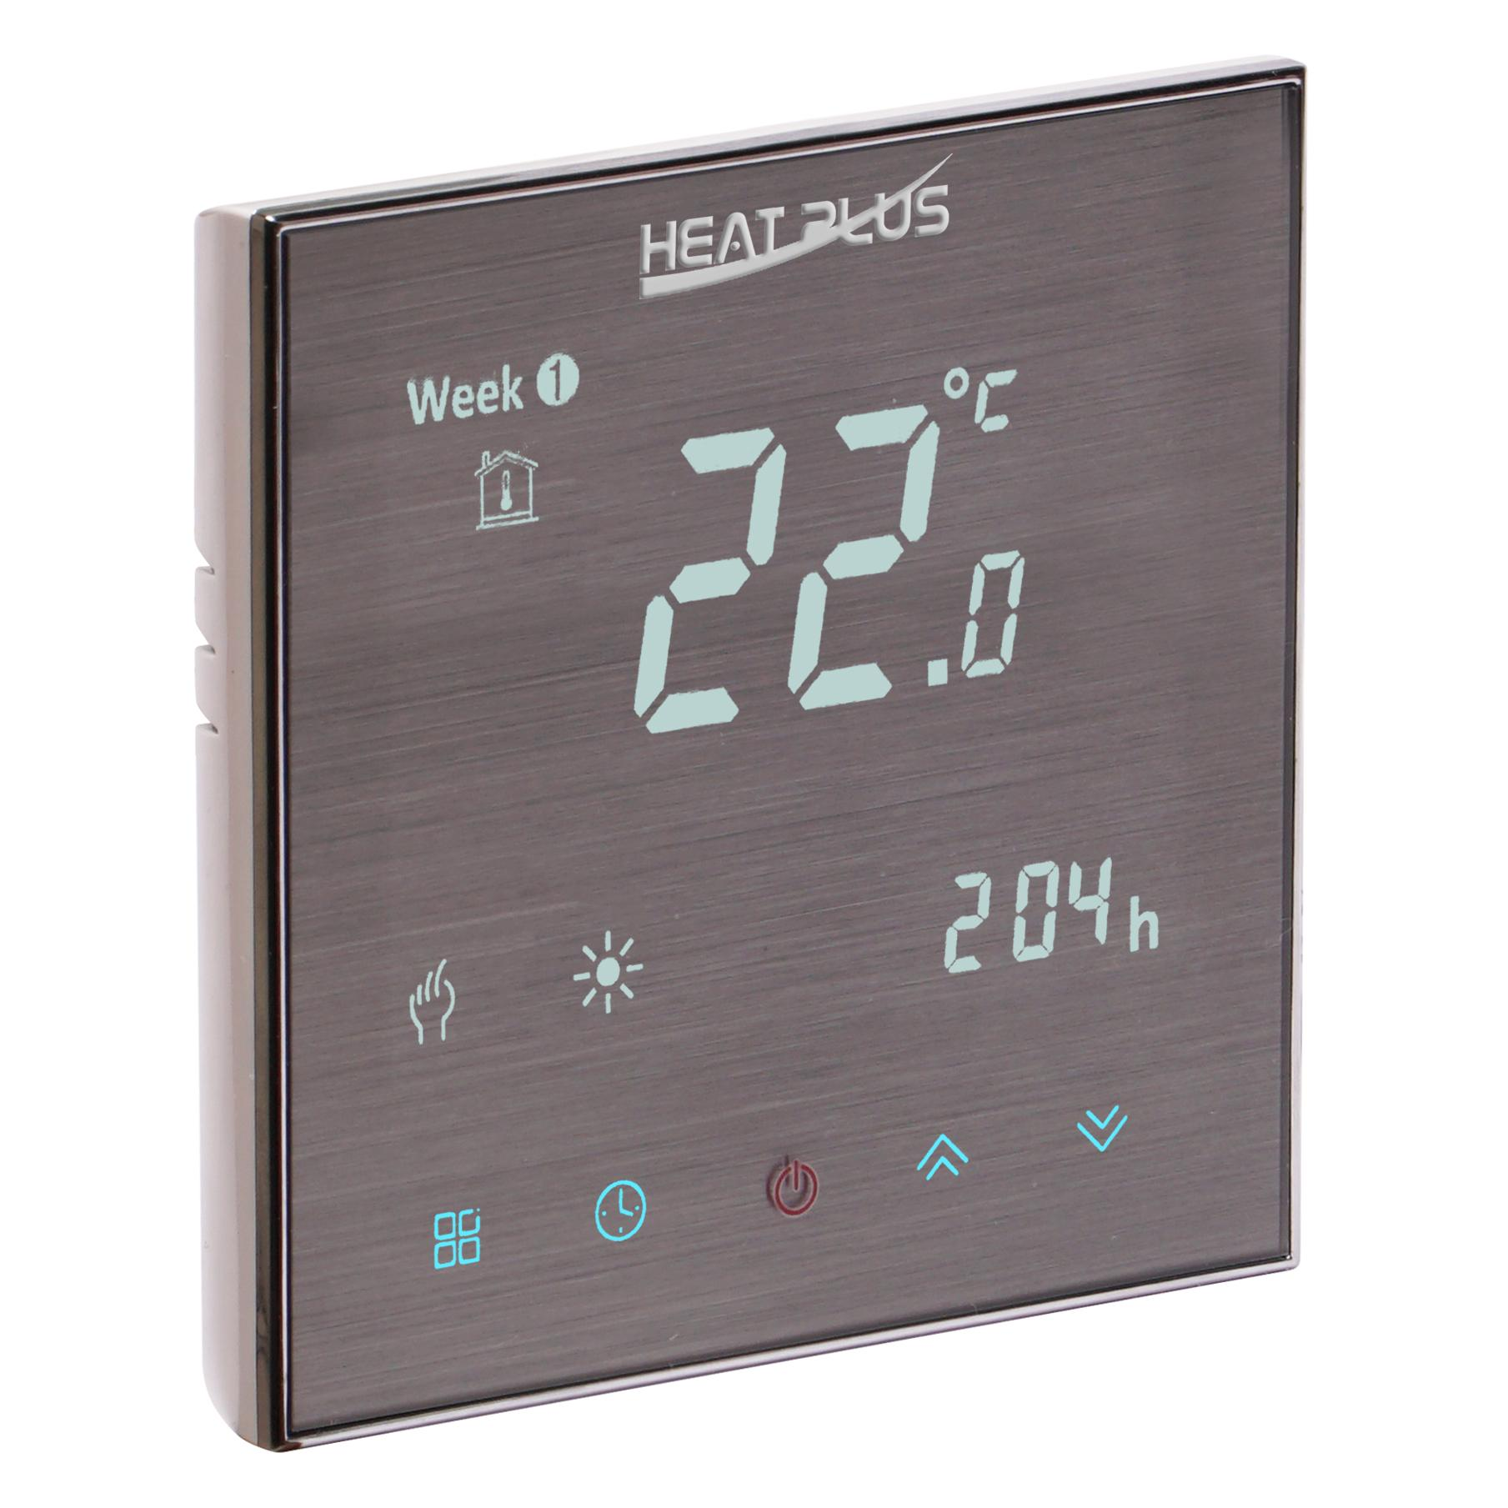 | iTeo4 STEEL WIFI сенсорний, 16A | Цифровий, програмуємий, сенсорний, з WI-FI | 1.Програматор (5 рабочих+2 вихідних(завод) або 6+1 ручний вибір); 2. Блокування панелі керування; 3.Програма віддаленого керування "Smart Life" | 86х86х13,3 мм | от 5 до 35 С (завод/ ручная) | 2754 | 62.6
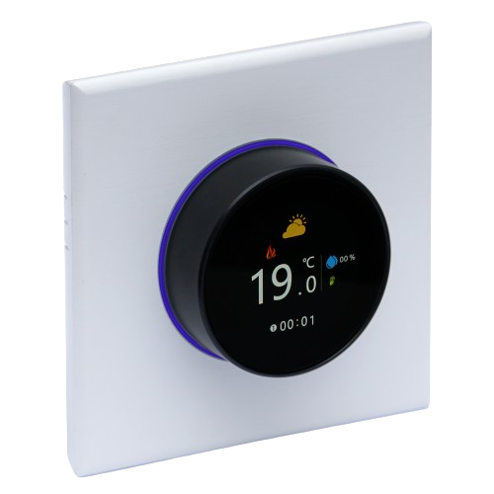 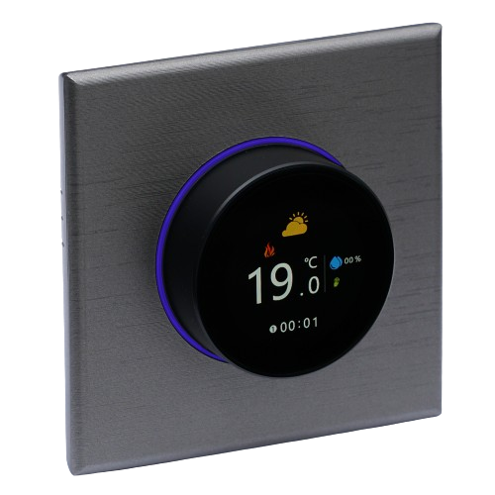 | ВНТ-6000 В - чорний, W - білий; S-сірий, графіт, з WI FI | Цифровий, програмуємий, сенсорний, з WI-FI, з кольоровим екраном, та мульті підсвічуванням | 1.Програматор (5 рабочих+2 вихідних(завод) або 6+1 ручний вибір); 2. Блокування панелі керування; 3.Програма віддаленого керування "Smart Life" | 86х86х13,3 мм | Виносний: від 5-45 С, Вбудований:від 5 до 45 С. Регулювання яскравості підсвітки. Економічний режим.Відображення погодних умов та вологості на зовні, при наявності інтернету.Кольоровий дісплей (240*240 TFT) | 4400 | 100
 | Зовнішній датчик регулятора температури - сенсор 2M iTeo, 10кОм при 25°С, максимальна чутливість. |  |  |  |  | 215 | 4.89
 | Зовнішній датчик регулятора температури - сенсор M3380, 10кОм при 25°С |  |  |  |  | 246 | 5.59
 | KSD-9700-060-N; Термозапобіжник у пластиковому корпусі, контакт нормально закритий, температура розмикання контакту 60°С, |  |  |  |  | 31 | 0.71

Рушникосушарки
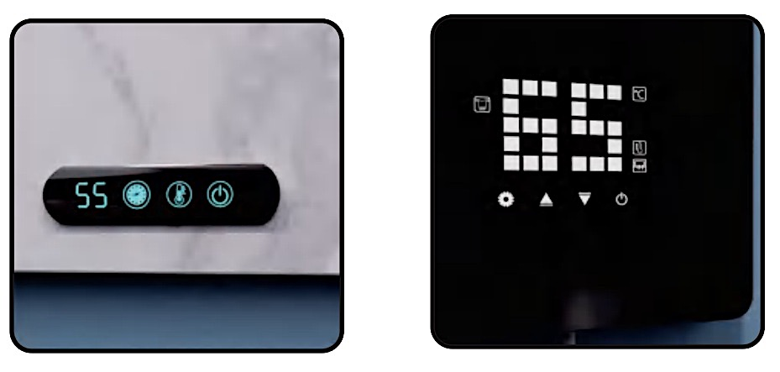
№ | Артикул | Товар |  | Ціна, ГРН | Ціна USD

1 | XN- BK 605 | Електрична рушникосушарка XN- BK 605 Black чорна матова (Код УКТЗЕД 8516797000 ), з терморегулятором та ПЗВ, материал: алюминий, 140 Вт |  | 6644.00 | 151.00 | 
2 | XN- WH 801 | Електрична рушникосушарка XN- WH 801 біла ( Код УКТЗЕД 8516797000 ), з терморегулятором та ПЗВ, материал: алюминий, 118 Вт |  | 4347.00 | 98.80 | 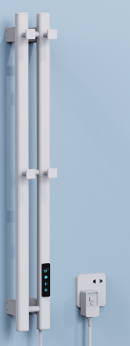
3 | XN- BK 502 | Електрична рушникосушарка XN- BK 502 Black чорна матова (Код УКТЗЕД 8516797000 ), з терморегулятором та ПЗВ, материал: алюминий. 130 Вт |  | 4899.00 | 111.34
4 | XN- WH 502 | Електрична рушникосушарка XN- WH 502 біла ( Код УКТЗЕД 8516797000 ), з терморегулятором та ПЗВ, материал: алюминий, 130 Вт |  | 4899.00 | 111.34 | 
5 | XN- WH 606 | Електрична рушникосушарка XN- WH 606 біла ( Код УКТЗЕД 8516797000 ), з терморегулятором та ПЗВ, материал: алюминий, 230 Вт |  | 6655 | 151.25 | 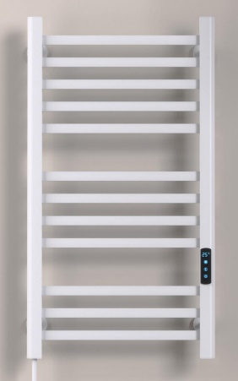
6 | XN- WH 615 N | Електрична рушникосушарка XN- WH 615 N біла ( Код УКТЗЕД 8516797000 ), без терморегулятора, захист: термозапобіжники, ПЗВ вмонтовано у розеточний штекер. материал: алюминий, 125 Вт |  | 3425 | 77.84 | 
7 | XN- BK 616 N | Електрична рушникосушарка XN- BK 616 N Black чорна матова (Код УКТЗЕД 8516797000 ), без терморегулятора, захист: термозапобіжники, ПЗВ вмонтовано у розеточний штекер. материал: алюминий, 90 Вт |  | 2838 | 64.50 | 
8 | XN- BK 608 | Електрична рушникосушарка XN- BK 608 Black чорна матова (Код УКТЗЕД 8516797000 ), з терморегулятором та ПЗВ. материал: алюминий, 230 Вт |  | 6535 | 148.52 | 
9 | XN- WH 608 | Електрична рушникосушарка XN- WH 608 біла ( Код УКТЗЕД 8516797000 ), з терморегулятором та ПЗВ, материал: алюминий, 230 Вт |  | 6535 | 148.52 | 
10 | XN- BK 503 | Електрична рушникосушарка XN- BK 503 Black чорна матова (Код УКТЗЕД 8516797000 ), з терморегулятором та ПЗВ, материал: алюминий, 130 Вт |  | 6486 | 147.41 | 
11 | XN- WH 503 G | Електрична рушникосушарка XN- WH 503 біла (Код УКТЗЕД 8516797000 ), з терморегулятором та ПЗВ, материал: алюминий, 130 Вт |  | 6486 | 147.41 | 
12 | XN- QH 503 | Електрична рушникосушарка XN- QH 503 матова сіра ( Код УКТЗЕД 8516797000 ), з терморегулятором та ПЗВ, материал: алюминий, 130 Вт |  | 6486 | 147.41 | 
13 | XN- BK 505 | Електрична рушникосушарка XN- BK 505 Black чорна (Код УКТЗЕД 8516797000 ), з терморегулятором та ПЗВ, материал: алюминий, 200 Вт |  | 8107 | 184.25 | 
14 | XN- WH 505 | Електрична рушникосушарка XN- WH 505 біла ( Код УКТЗЕД 8516797000 ), з терморегулятором та ПЗВ, материал: алюминий, 200 Вт |  | 8107 | 184.25 | 
15 | XN- QH 505 | Електрична рушникосушарка XN- QH 505 матова сіра (Код УКТЗЕД 8516797000 ), з терморегулятором та ПЗВ, материал: алюминий, 200 Вт |  | 8107 | 184.25 | 
16 | XN- BK 501 | Електрична рушникосушарка XN- BK 501 Black чорна (Код УКТЗЕД 8516797000 ), з терморегулятором та ПЗВ, материал: алюминий, 260 Вт |  | 8165 | 185.57
17 | XN- WH 501 | Електрична рушникосушарка XN- WH 501 біла ( Код УКТЗЕД 8516797000 ), з терморегулятором та ПЗВ, материал: алюминий, 260 Вт |  | 8165 | 185.57
18 | XN- QH 501 | Електрична рушникосушарка XN- QH 501 матова сіра (Код УКТЗЕД 8516797000 ), з терморегулятором та ПЗВ, материал: алюминий, 260 Вт |  | 8165 | 185.57 | 
19 | XN- BK 506 N | Електрична рушникосушарка XN- BK 506 N Black чорна матова (Код УКТЗЕД 8516797000 ), без терморегулятора, захист: термозапобіжники, ПЗВ вмонтовано у розеточний штекер, материал: алюминий, 80 Вт |  | 3417 | 77.66 | 
20 | XN- WH 506 N | Електрична рушникосушарка XN- WH 506 N біла ( Код УКТЗЕД 8516797000 ), без терморегулятора, захист: термозапобіжники, ПЗВ вмонтовано у розеточний штекер, материал: алюминий, 80 Вт |  | 3417 | 77.66 | 
21 | XN- BK 303 | Електрична рушникосушарка XN- BK 303 Black чорна (Код УКТЗЕД 8516797000 ), з терморегулятором та ПЗВ, матеріал поверхні: високоміцний композитний матеріал, виготовлений із натуральних мінералів (кварц, польовий шпат, глина) за надзвичайно високих температур та тиску, що імітує натуральний камінь. 100 Вт |  | 7755 | 176.25 | 
22 | WH303 White | Електрична рушникосушарка WH303 White біла (Код УКТЗЕД 8516797000 ), з терморегулятором та ПЗВ, матеріал поверхні: високоміцний композитний матеріал, виготовлений із натуральних мінералів (кварц, польовий шпат, глина) за надзвичайно високих температур та тиску, що імітує натуральний камінь. 100 Вт |  | 7755 | 176.25 | 
23 | XN- BK 202 | Електрична рушникосушарка XN- BK 202 Black чорна (Код УКТЗЕД 8516797000 ), з терморегулятором та ПЗВ, матеріал поверхні: загартоване скло. 140 Вт |  | 11817 | 268.57 | 
24 | XN- WH 202 | Електрична рушникосушарка XN- WH 202 біла ( Код УКТЗЕД 8516797000 ), з терморегулятором та ПЗВ, матеріал поверхні: загартоване скло. 140 Вт |  | 11817 | 268.57 | 
25 | XN- BK 201 | Електрична рушникосушарка XN- BK 201 Black чорна (Код УКТЗЕД 8516797000 ),з терморегулятором та ПЗВ, матеріал поверхні: загартоване скло. 130 Вт |  | 12600 | 286.36 | 
26 | XN- WH 201 | Електрична рушникосушарка XN- WH 201 біла ( Код УКТЗЕД 8516797000 ), з терморегулятором та ПЗВ, матеріал поверхні: загартоване скло. 130Вт |  | 12600 | 286.36 | 

 |  |  | Варіанти встановлених терморегуляторів:

